SOMMAIRE
TYPOLOGIE DU SURENDETTEMENT DES MÉNAGES
2025

RÉGION NORMANDIE

CARTES ET DONNÉES RÉGIONALES ET DÉPARTEMENTALES |  |  | [Titres cliquables ò pour accès aux onglets du classeur]
¾ | RAPPEL DES DONNÉES FRANCE | } | Données France

¾ | CARTOGRAPHIE RÉGIONALE ET DÉPARTEMENTALE | } | Indicateurs de surendettement

¾ | TABLEAUX RÉGIONAUX ET DÉPARTEMENTAUX | } | Caractéristiques des ménages surendettés
 |  | } | Ménages surendettés et effacements de dettes

DONNÉES RÉGIONALES ET DÉPARTEMENTALES DÉTAILLÉES
SUR LES CARACTÉRISTIQUES DE L’ENDETTEMENT
¾ | DETTES PAR TYPE | } | NORMANDIE
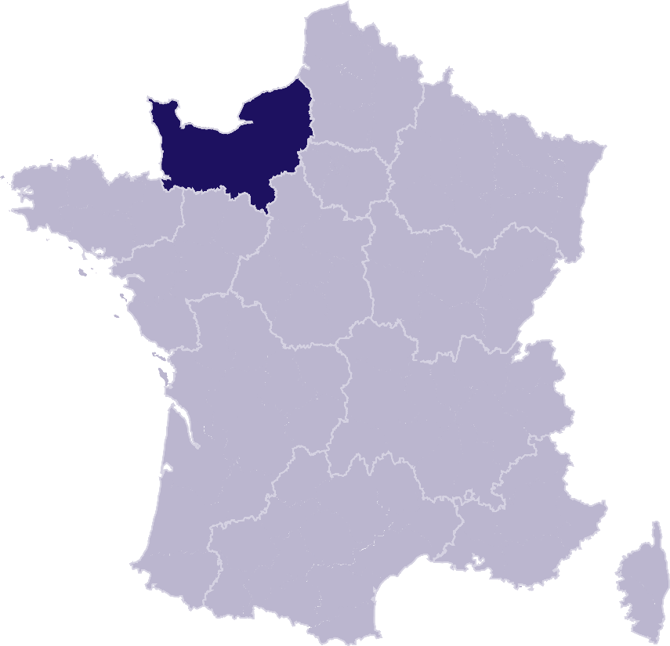
 |  | } | Calvados
 |  | } | Eure
 |  | } | Manche
 |  | } | Orne
 |  | } | Seine-Maritime
¾ | COMPARAISON DE L’ENDETTEMENT
 | AU NIVEAU DÉPARTEMENTAL | } | Comparaison

RAPPEL-FRANCE
RAPPEL DES DONNÉES FRANCE
 | Ë Retour sommaire


148 013 dépôts de dossiers de surendettement
171 264 personnes surendettées a)
267 dépôts de dossiers pour 100 000 habitants b)
17 951 € d’endettement médian, hors immobilier, des ménages surendettés c)
62,4 % des ménages surendettés sont sous le seuil de pauvreté d)
26,1 % des surendettés se déclarent au chômage e)
23,6 % de l'encours total de dettes effacé f)

Note : Renvois communs avec l'onglet « Indicateurs-régions-dépts », auquel se reporter. | Haut de page ~

INDICATEURS-RÉGION-DÉPTS
 | RÉGION NORMANDIE
 |  |  |  |  |  | Ë Retour sommaire
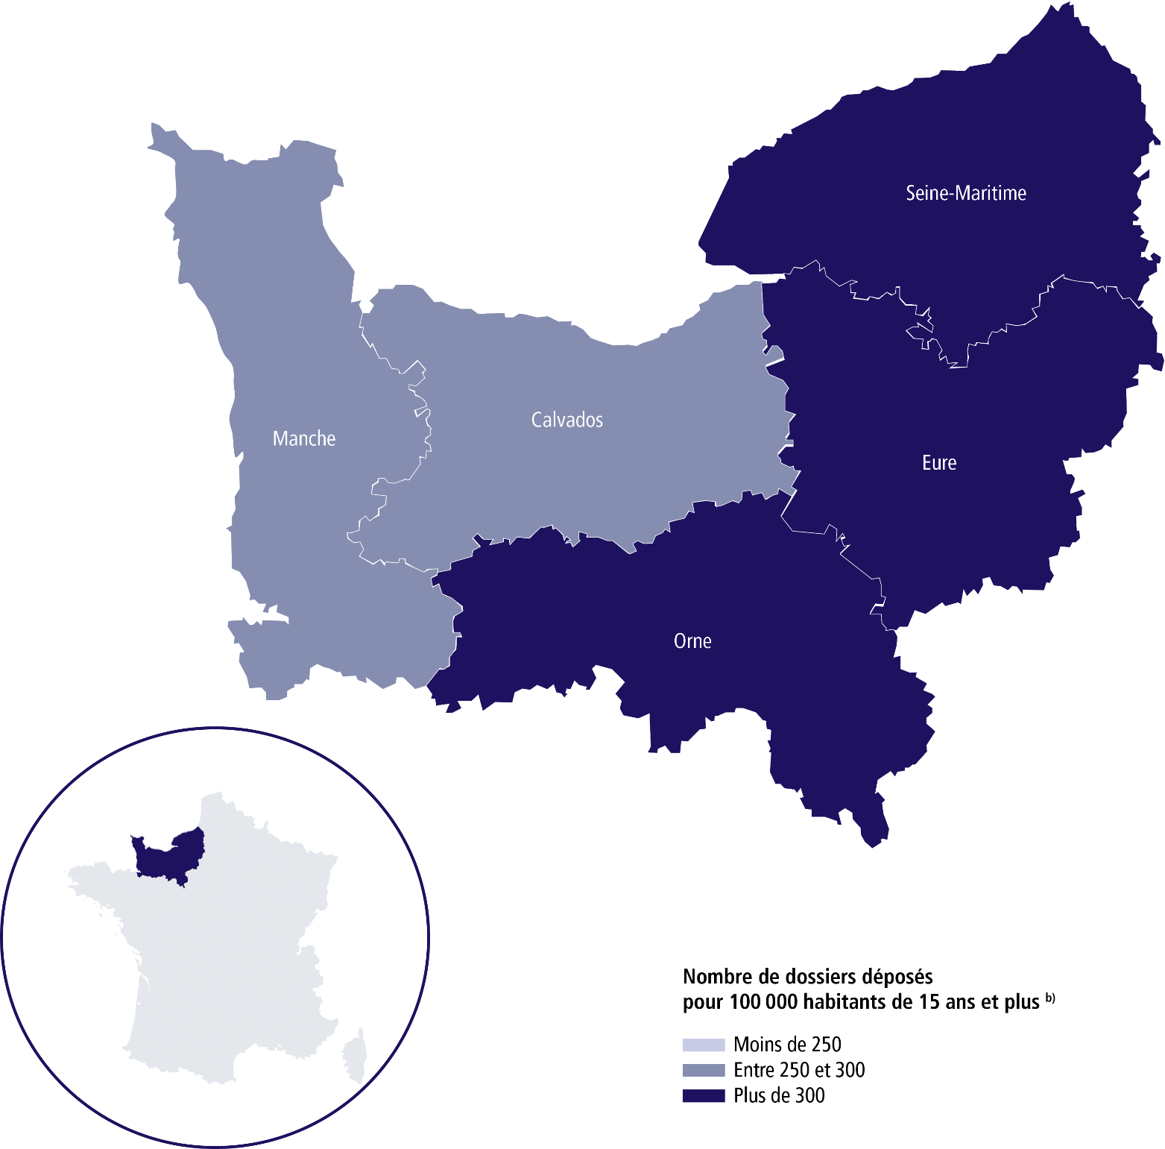

 | SURENDETTEMENT – DONNÉES 2025

 | 9 000 dépôts de dossiers de surendettement
 | 10 601 personnes surendettées a)
 | 323 dépôts de dossiers pour 100 000 habitants b)
 | 17 144 € d'endettement médian, hors immobilier, des ménages surendettés c)
 | 64,1 % des ménages surendettés sont sous le seuil de pauvreté d)
 | 28,9 % des surendettés se déclarent au chômage e)
 | 23 % de l'encours total de dettes effacé f)

 |  | CALVADOS |  |  | ORNE

 | 1 627 dépôts de dossiers de surendettement |  |  | 724 dépôts de dossiers de surendettement
 | 1 906 personnes surendettées a) |  |  | 865 personnes surendettées a)
 | 271 dépôts de dossiers pour 100 000 habitants b) |  |  | 314 dépôts de dossiers pour 100 000 habitants b)
 | 18 353 € d'endettement médian, hors immobilier, des ménages surendettés c) |  |  | 16 360 € d'endettement médian, hors immobilier, des ménages surendettés c)
 | 61,1 % des ménages surendettés sont sous le seuil de pauvreté d) |  |  | 67,1 % des ménages surendettés sont sous le seuil de pauvreté d)
 | 26,4 % des surendettés se déclarent au chômage e) |  |  | 21,8 % des surendettés se déclarent au chômage e)
 | 24,3 % de l'encours total de dettes effacé f) |  |  | 18,3 % de l'encours total de dettes effacé f)

 |  | EURE |  |  | SEINE-MARITIME

 | 1 610 dépôts de dossiers de surendettement |  |  | 3 978 dépôts de dossiers de surendettement
 | 1 930 personnes surendettées a) |  |  | 4 651 personnes surendettées a)
 | 327 dépôts de dossiers pour 100 000 habitants b) |  |  | 380 dépôts de dossiers pour 100 000 habitants b)
 | 19 295 € d'endettement médian, hors immobilier, des ménages surendettés c) |  |  | 16 212 € d'endettement médian, hors immobilier, des ménages surendettés c)
 | 58,4 % des ménages surendettés sont sous le seuil de pauvreté d) |  |  | 66,9 % des ménages surendettés sont sous le seuil de pauvreté d)
 | 30,2 % des surendettés se déclarent au chômage e) |  |  | 32,1 % des surendettés se déclarent au chômage e)
 | 17,5 % de l'encours total de dettes effacé f) |  |  | 25,9 % de l'encours total de dettes effacé f)

 |  | MANCHE

 | 1 061 dépôts de dossiers de surendettement
 | 1 249 personnes surendettées a)
 | 253 dépôts de dossiers pour 100 000 habitants b)
 | 16 464 € d'endettement médian, hors immobilier, des ménages surendettés c)
 | 64,9 % des ménages surendettés sont sous le seuil de pauvreté d)
 | 23,1 % des surendettés se déclarent au chômage e)
 | 23 % de l'encours total de dettes effacé f) |  |  |  |  | Haut de page ~

Renvois

a) | Personnes surendettées : nombre de personnes surendettées |  | e) | Taux de chômage des surendettés : pourcentage de personnes
 | (débiteurs et codébiteurs) dont le dossier a été déposé en 2025 |  |  | surendettées (débiteurs, codébiteurs, conjoints et personnes à charge)
 |  |  |  | dont le dossier a été traité en 2025 et qui se déclarent au chômage
b) | Dépôts de dossiers de surendettement pour 100 000 habitants : |  |  | (tel que mesuré par l’Insee selon la définition du Bureau international
 | ratio rapportant le nombre de dossiers déposés en 2025 |  |  | du travail [BIT] ; données provisoires au deuxième trimestre 2025).
 | à la population résidente du territoire âgée de 15 ans et plus
 | au 1er janvier 2025. |  | f) | Part de l'encours total de dettes effacée dans les dossiers clos,
 |  |  |  | hors dossiers clos avant examen de recevabilité ainsi qu'après décision
c) | L’endettement médian, hors immobilier, |  |  | ou jugement d'irrecevabilité, et qui ont bénéficié de mesures imposées
 | des ménages surendettés comprend les dettes de logement. |  |  | à la suite d'un rétablissement personnel ou de mesures avec effacement
 |  |  |  | partiel des dettes.
d) | Taux de pauvreté des ménages surendettés : proportion de
 | personnes surendettées (débiteurs, codébiteurs, conjoints et personnes
 | à charge) vivant dans un ménage dont le dossier a été traité en 2025
 | et dont le niveau de vie est inférieur au seuil de pauvreté
 | de l’année 2023 calculé par l’Insee. |  |  | Sources : Banque de France et Insee.

